상품제안서
5W 리차오 LED펜라이트 미니후레쉬 미니손전등 | 상품코드: F32949

 |  |  |  |  |  |  | 02-412-0044 | www.easy1.co.kr
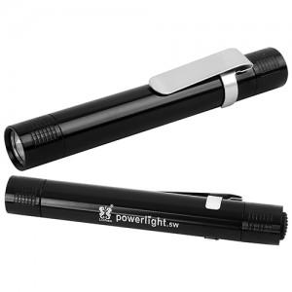

【상세/제작정보】 | 1Box당 - 5,000원(vat별도) 1Box - 500개입

【인쇄/포장옵션】 | 레이저 / 포장불가능

【공급단가】 | 수량 | 100~ | 300~ | 500~ | 1,000~ | 3,000~
*VAT별도 | 단가 | 2,600원 | 2,500원 | 2,400원 | 2,300원 | 2,200원

【상품 URL】 | https://dev.easy1.co.kr:443/src/goods_detail.php?gdno=32949

